คำอธิบาย
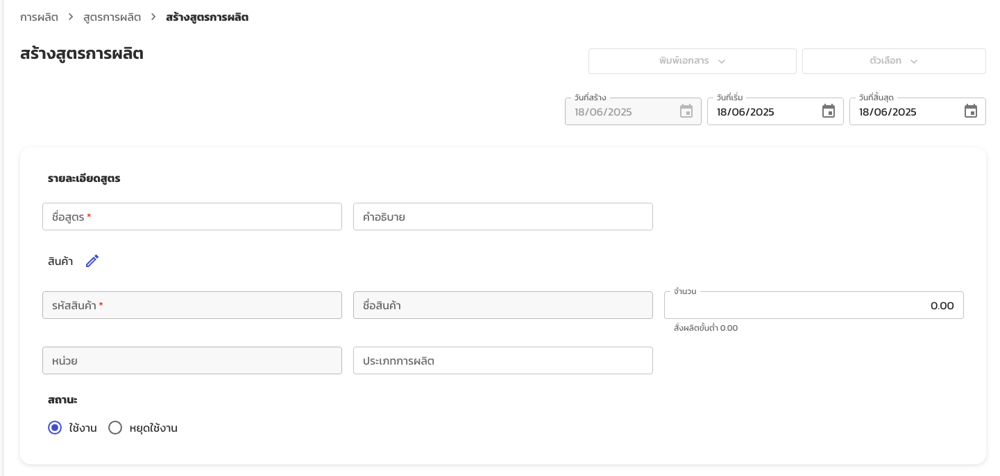
สูตรการผลิต
ชื่อคอลัมน์ | Column Name | คำอธิบาย | ประเภทข้อมูล | เงื่อนไขการระบุข้อมูล | จำเป็น
ชื่อสูตร | bom_name | ชื่อสูตร | ตัวอักษร | - ห้ามซ้ำ - อักษรอังกฤษ (A-Z, a-z) - อักษรไทย - ตัวเลข (0-9) - สัญลักษณ์ (- _ / .) - เว้นวรรค ( ) | ใช่
คำอธิบาย | description | คำอธิบายสูตร | ตัวอักษร |  | ไม่ใช่
รหัสสินค้า | item_unique_id | รหัสสินค้าที่ผลิต | ตัวอักษร | ต้องตรงกับข้อมูลสินค้าในระบบ | ใช่
จำนวน | mfg_qty | จำนวนที่ผลิตได้ตามสูตร | ตัวเลข | ทศนิยมมากสุด 2 ตำแหน่ง | ใช่
ประเภทการผลิต | mfg_type | ประเภทการผลิต เช่น ผลิตสินค้า/ผลิตวัตถุดิบ/ประกอบ/... ควรเช็คให้ตรงกับข้อมูลที่ตั้งค่าในระบบ เพื่อความเป็นระเบียบ | ตัวอักษร | - อักษรอังกฤษ (A-Z, a-z) - อักษรไทย - ตัวเลข (0-9) - สัญลักษณ์ (- _ / .) - เว้นวรรค ( ) | ไม่ใช่
หมายเหตุภายใน | internal_remark | หมายเหตุภายใน | ตัวอักษร |  | ไม่ใช่
สถานะ | is_active | สถานะ | ตัวอักษร | - ใช้งาน [ค่าเริ่มต้น] - หยุดใช้งาน | ไม่ใช่
สูตรหลัก | is_main_bom | ระบุว่าต้องการใช้เป็นสูตรหลักหรือไม่ - กรณีสินค้ามีสูตรหลักอยู่แล้ว จะถูกแทนที่ - สามารถระบุสูตรหลักได้ 1 สูตรต่อสินค้า 1 รหัส | ตัวอักษร | - ไม่ใช่ [ค่าเริ่มต้น] - ใช่ | ไม่ใช่
วันที่เริ่ม | start_date | วันที่เริ่มใช้งานสูตร | วันที่ | yyyy-mm-dd [ค่าเริ่มต้น = ไม่ระบุ] ex. - 2024-02-09 | ไม่ใช่
วันที่สิ้นสุด | end_date | วันที่สิ้นสุดใช้งานสูตร | วันที่ | yyyy-mm-dd [ค่าเริ่มต้น = ไม่ระบุ] ex. - 2025-02-09 | ไม่ใช่

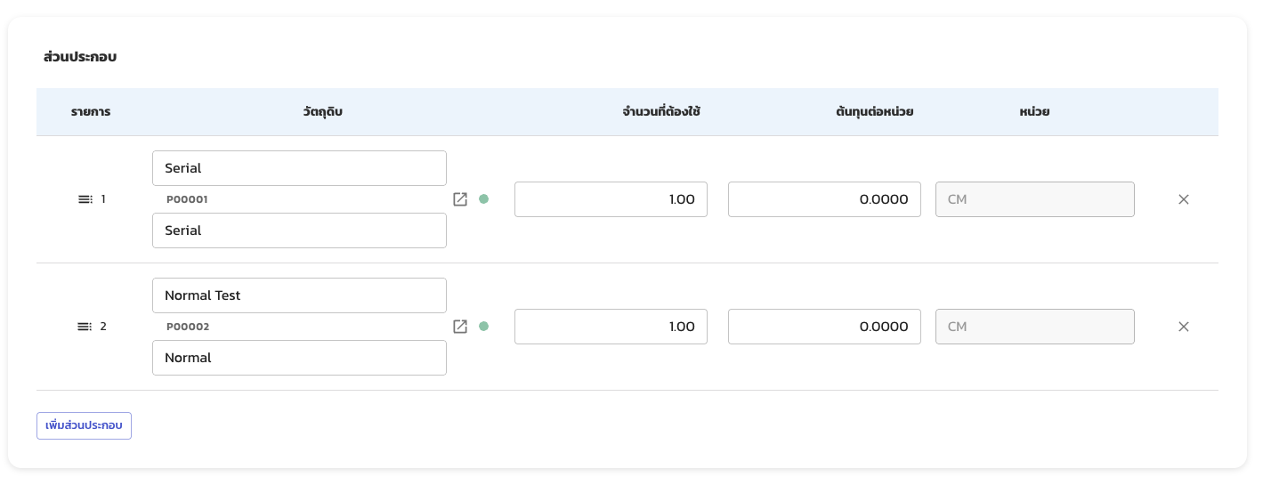

ส่วนประกอบ
ชื่อคอลัมน์ | Column Name | คำอธิบาย | ประเภทข้อมูล | ข้อมูลที่ใส่ได้ | จำเป็น
ชื่อสูตร | bom_name | ชื่อสูตร | ตัวอักษร | ชื่อสูตรที่ตรงกับในชีท: สูตรการผลิต | ใช่
รหัสสินค้า (วัตถุดิบ) | item_unique_id | รหัสสินค้าของวัตถุดิบ | ตัวอักษร | ต้องตรงกับข้อมูลสินค้าในระบบ | ใช่
ชื่อสินค้า (วัตถุดิบ) | item_name | ชื่อสินค้าของวัตถุดิบ | ตัวอักษร |  | ใช่
รายละเอียดสินค้า (วัตถุดิบ) | item_description | ระบุรายละเอียดสินค้าของวัตถุดิบ | ตัวอักษร |  | ไม่ใช่
จำนวนที่ต้องใช้ | qty | ระบุชื่อสูตร | ตัวเลข | ทศนิยมมากสุด 2 ตำแหน่ง | ใช่
ต้นทุนต่อหน่วย | cost_per_unit | ต้นทุนต่อหน่วย | ตัวเลข | ทศนิยมมากสุด 4 ตำแหน่ง | ไม่ใช่

หมายเหตุ
- หน่วย ทั้งสำหรับสินค้าที่ผลิต และส่วนประกอบ จะอ้างอิงจากหน่วยมาตรฐานของสินค้าในระบบเท่านั้น

ตัวอย่าง
ชีท: สูตรการผลิต
ชื่อสูตร* | คำอธิบาย | รหัสสินค้า* | จำนวนสั่งผลิต* | ประเภทการผลิต | หมายเหตุภายใน | สถานะ | ใช้เป็นสูตรหลักหรือไม่ | วันที่เริ่ม | วันที่สิ้นสุด
bom_name | description | item_unique_id | mfg_qty | mfg_type | internal_remark | is_active | is_main_bom | start_date | end_date
BOM GROMMET |  | P00001 | 1.00 | ประกอบ |  | ใช้งาน | ไม่ใช่
SUB BOM PLATE LH |  | P00002 | 1.00 | ประกอบ |  | ใช้งาน | ไม่ใช่

ชีท: ส่วนประกอบ
ชื่อสูตร* | รหัสสินค้า (วัตถุดิบ)* | ชื่อสินค้า (วัตถุดิบ)* | รายละเอียดสินค้า (วัตถุดิบ) | จำนวนที่ต้องใช้* | ต้นทุนต่อหน่วย
bom_name | item_unique_id | item_name | item_description | qty | cost_per_unit
BOM GROMMET | P00002 | SUB BOM PLATE |  | 1.00 | 105.7500
BOM GROMMET | P00003 | LINER |  | 0.25 | 50.8000
BOM GROMMET | P00004 | COVER |  | 2.00 | 70.0000
BOM GROMMET | P00005 | SEAL |  | 2.00 | 7.0000
BOM GROMMET | P00006 | RUBBER |  | 4.00 | 12.0000
SUB BOM PLATE | P00008 | PLATE |  | 1.00 | 50.0000
SUB BOM PLATE | P00009 | STOPPER |  | 4.00 | 25.0125
SUB BOM PLATE | P00011 | BOLT |  | 8.00 | 10.0000

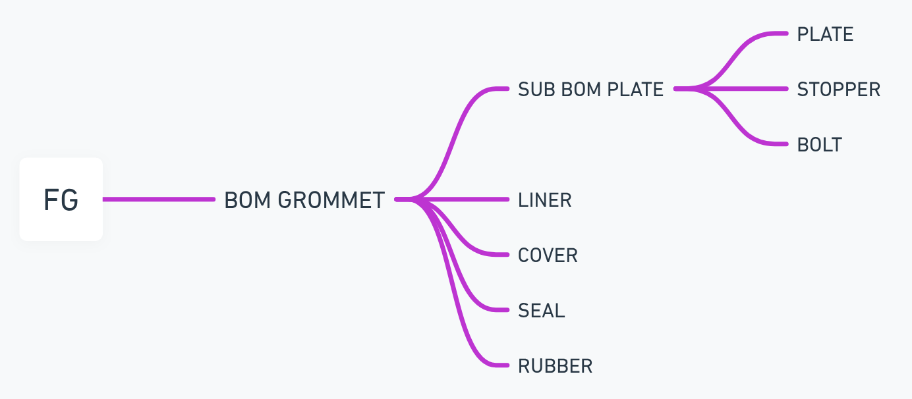
ตัวอย่างสูตรการผลิตจริง
FG | RM 1 | RM 2
BOM GROMMET | SUB BOM PLATE | PLATE
 |  | STOPPER
 |  | BOLT
 | LINER
 | COVER
 | SEAL
 | RUBBER

